微生信示例 252

class1 | class2 | class3 | value | 微生信，您身边的数据分析，可视化专家
A | A1 | A1.1 | 5 | https://www.bioinformatics.com.cn/plot_basic_plotly_sunburst_chart_252
A | A1 | A1.2 | 6
A | A1 | A1.3 | 12
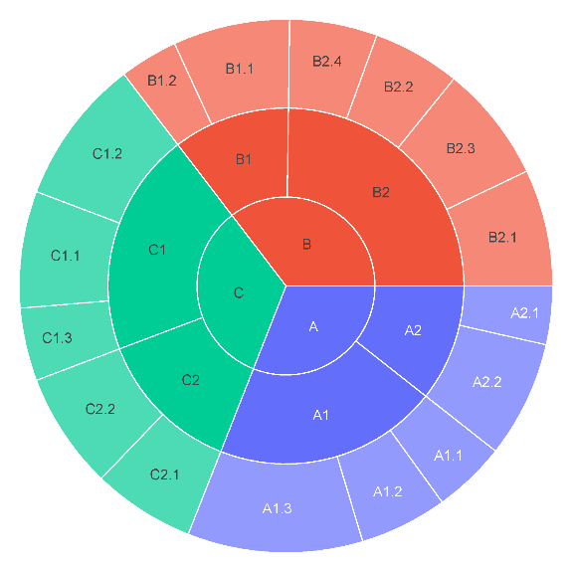
A | A2 | A2.1 | 4
A | A2 | A2.2 | 8
B | B1 | B1.1 | 8
B | B1 | B1.2 | 4
B | B2 | B2.1 | 8
B | B2 | B2.2 | 6
B | B2 | B2.3 | 8
B | B2 | B2.4 | 6
C | C1 | C1.1 | 8
C | C1 | C1.2 | 10
C | C1 | C1.3 | 5
C | C2 | C2.1 | 7
C | C2 | C2.2 | 8

 |  |  |  | 注：

 |  |  |  | 使用问题，或数据分析合作意向
 |  |  |  | 请微信扫码联系我们

